ДАЯС
ООО «Даяс»
443044, г. Самара, ул. Товарная ,33
8-927-730-00-52 ОЛЕГ, dayas163@mail.ru
Бланк заказа Дата:
ООО "Даяс" |  | Длина | Кол. штук в уп. | Цена, шт. | Кол. шт. | Сумма руб.
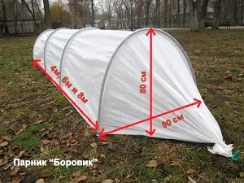 | Парник Росток. Высота - 50см, Ширина - 75см, Длина - 4м. 1) Материал чехла - Райфенхаузер SSS-40 2) Дуга - 1,3м, черная из ПНД 3) Торцы - обычные с завязками, без дверей 4) Полная комплектация клипсами и ножками | 4м | 20 | 290 ₽ |  | 0 ₽
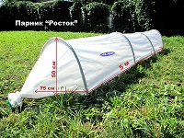 | Парник Боровик. Высота - 80см, Ширина - 90см, Длина 4м, 6м, 8м. 1) Материал чехла - Райфенхаузер SSS-40 2) Дуга - 2м, черная из ПНД 3) Торцы - обычные с завязками, без дверей 4) Полная комплектация клипсами и ножками | 4м | 20 | 390 ₽ |  | 0 ₽
 |  | 6м | 15 | 535 ₽ |  | 0 ₽
 |  | 8м | 10 | 690 ₽ |  | 0 ₽
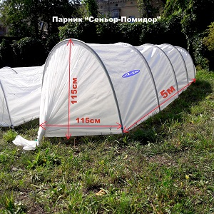 | Парник Сеньор-Помидор. Высота - 115см, Ширина - 115см, Длина 5м. 1) Материал чехла - Райфенхаузер SSS-60 2) Дуга - 2,8м, серо-зеленая из ПП 3) Торцы - обычные с завязками, без дверей 4) Полная комплектация клипсами и ножками | 5м | 10 | 990 ₽ |  | 0 ₽
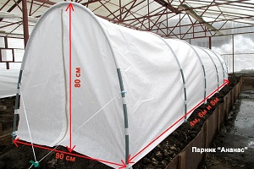 | Парник Ананас. Высота - 80см, Ширина - 90см, Длина 4м, 6м, 8м. 1) Материал чехла - Райфенхаузер SSS-60 2) Дуга - 2м, белая из ПП (первичный пропилен) 3) Торцы - с дверьми на молниях 4) Капроновые петли для свигания чехлы 5) Усиленные рукава из Райфенхаузера SSS-100 6) Полная комплектация клипсами и ножками | 4м | 20 | 590 ₽ |  | 0 ₽
 |  | 6м | 15 | 790 ₽ |  | 0 ₽
 |  | 8м | 10 | 990 ₽ |  | 0 ₽
 | Парник Ананас-Арктик. Высота - 80см, Ширина - 90см, Длина 4м, 6м, 8м. 1) Материал чехла - Райфенхаузер SSS-60 Ламинированный 2) Дуга - 2м, белая из ПП (первичный пропилен) 3) Торцы - с дверьми на молниях 4) Капроновые петли для свигания чехлы 5) Усиленные рукава из Райфенхаузера SSS-100 6) Полная комплектация клипсами и ножками | 4м | 20 | 590 ₽ |  | 0 ₽
 |  | 6м | 15 | 790 ₽ |  | 0 ₽
 |  | 8м | 15 | 990 ₽ |  | 0 ₽
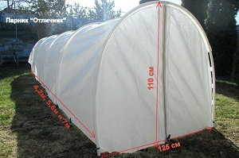 | Парник Отличник. Высота - 115см, Ширина - 115см, Длина 4,2м, 5,6м, 7м. 1) Материал чехла - Райфенхаузер SSS-60 2) Дуга - 2,8м, белая из ПП (первичный пропилен) 3) Торцы - с дверьми на молниях 4) Капроновые петли для свигания чехлы 5) Усиленные рукава из Райфенхаузера SSS-100 6) Распорки в секциях 7) Полная комплектация клипсами и ножками | 4,2м | 12 | 995 ₽ |  | 0 ₽
 |  | 5,6м | 10 | 1,190 ₽ |  | 0 ₽
 |  | 7м | 10 | 1,390 ₽ |  | 0 ₽
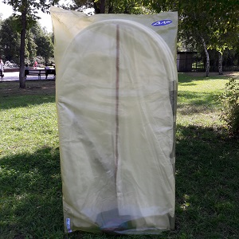 | Парник Огурец-Молодец. Высота - 150см, Ширина - 130см, Длина 3м, 4,2м, 5,6м. 1) Материал чехла - Райфенхаузер SSS-60 2) Дуга - 3,5м, стойки из ПВХ + дуга ПП 3) Торцы - с дверьми на молниях 4) Капроновые петли для свигания чехлы 5) Усиленные рукава из Райфенхаузера SSS-100 6) Распорки в секциях, растяжки снаружи 7) Полная комплектация клипсами и ножками Огурец-Молодец идет уже полностью собранным, упакован в пакет | 3м | 10 | 1,150 ₽ |  | 0 ₽
 |  | 4,2м | 10 | 1,550 ₽ |  | 0 ₽
 |  | 5,6м | 10 | 1,900 ₽ |  | 0 ₽
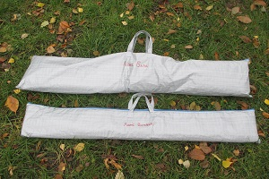 | Парник Люкс (база 3м + вставка 1,4м). Высота - 150см, Ширина - 130см, Длина от 3м. 1) Материал чехла - Райфенхаузер SSS-60 2) Дуга - 3,5м, стойки из ПВХ + дуга ПП 3) Торцы - с дверьми на молниях 4) Капроновые петли для свигания чехлы 5) Усиленные рукава из Райфенхаузера SSS-100 6) Распорки в секциях, растяжки снаружи 7) Полная комплектация клипсами и ножками Люкс - идет в разобранном виде и сложен в сумку-тубус. Люкс База имеет длину 3м, докупаю вставку 1,4м можно наращивать длину. | Б-3м | 1 | 1,150 ₽ |  | 0 ₽
 |  | В-1,4м | 1 | 490 ₽ |  | 0 ₽
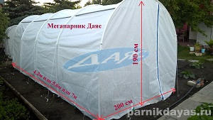 | Металлопластиковый Мегапарник. Высота - 190см, Ширина - 200см, Длина 4,2м, 5,6м. 1) Материал чехла - Райфенхаузер SSS-70 2) Дуга - 5м, стойки из стальной трубы + арка из ПП 3) Торцы - с дверьми на молниях 4) Усиленные рукава из Райфенхаузера SSS-100 6) Распорки в секциях, растяжки снаружи 7) Полная комплектация клипсами и ножками | 4,2м | 1 | 2,950 ₽ |  | 0 ₽
 |  | 5,6м | 1 | 3,650 ₽ |  | 0 ₽
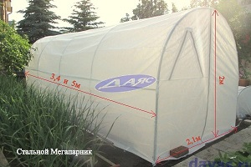 | Стальной Мегапарник Высота - 200см, Ширина - 210см, Длина 3,4м, 5м. 1) Материал чехла - Райфенхаузер SSS-80 2) Каркас полностью стальной (круглая труба) 3) Торцы - с дверьми на молниях 4) Завязки внутри, прижимные ленты снаружи 6) Трегольные окна с торцов 7) Полная комплектация клипсами и ножками | 3,4м | 1 | 3,950 ₽ |  | 0 ₽
 |  | 5м | 1 | 5,550 ₽ |  | 0 ₽
 | Стальной Мегапарник (Ламинированный) Высота - 200см, Ширина - 210см, Длина 3,4м, 5м. 1) Материал чехла - Райфенхаузер SSS-100 (Ламинированный) 2) Каркас полностью стальной (круглая труба) 3) Торцы - с дверьми на молниях 4) Завязки внутри, прижимные ленты снаружи 6) Трегольные окна с торцов 7) Полная комплектация клипсами и ножками | 3,4м | 1 | 3,950 ₽ |  | 0 ₽
 |  | 5м | 1 | 5,550 ₽ |  | 0 ₽
 | Стальной Мегапарник (Оцинкованная проф.труба) Высота - 200см, Ширина - 210см, Длина 4м, 4,5м. 1) Материал чехла - Райфенхаузер SSS-80 2) Каркас - оцинкованная проф.труба 20*20*1,2мм 3) Торцы - с дверьми на молниях 4) Завязки внутри, прижимные ленты снаружи 6) Трегольные окна с торцов 7) Полная комплектация клипсами и ножками | 4м | 1 | 4,950 ₽ |  | 0 ₽
 |  | 4,5м | 1 | 5,550 ₽ |  | 0 ₽
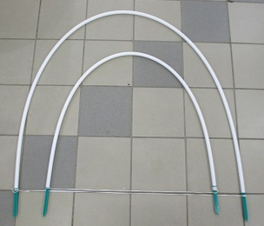 | Дуга ПВХ черная 2м, диаметр 20мм | 2м | 50 | 25 ₽ |  | 0 ₽
 | Дуга полипропиленовая белая, диаметр 20мм | 2м | 100 | 46 ₽ |  | 0 ₽
 |  | 2,5м | 100 | 58 ₽ |  | 0 ₽
 |  | 2,8м | 100 | 65 ₽ |  | 0 ₽
 | Муфта соединительная, для дуг |  | 50 | 5 ₽ |  | 0 ₽
 | Коннектор внутренний, для наращивания длины дуги |  | 50 | 5 ₽ |  | 0 ₽
 | Ножки-колышки, полипропиленовые, толстостенные |  | 50 | 7 ₽ |  | 0 ₽
 | Клипсы, на дугу для поднятия укрывного материала |  | 50 | 4 ₽ |  | 0 ₽
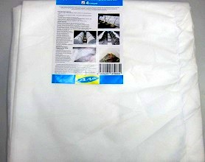 | Готовый чехол на парник Боровик | 4м | 1 | 290 ₽ |  | 0 ₽
 |  | 6м | 1 | 390 ₽ |  | 0 ₽
 |  | 8м | 1 | 490 ₽ |  | 0 ₽
 | Готовый чехол на парник Ананас | 4м | 1 | 385 ₽ |  | 0 ₽
 |  | 6м | 1 | 515 ₽ |  | 0 ₽
 |  | 8м | 1 | 645 ₽ |  | 0 ₽
 | Готовый чехол на парник Отличник | 4,2м | 1 | 450 ₽ |  | 0 ₽
 |  | 5,6м | 1 | 600 ₽ |  | 0 ₽
 | Готовый чехол на Металлопластиковый Мегапарник | 4,2м | 1 | 1,750 ₽ |  | 0 ₽
 |  | 5,6м | 1 | 2,100 ₽ |  | 0 ₽
 |  | 7м | 1 | 2,520 ₽ |  | 0 ₽
 | Готовый чехол на Стальной Мегапарник | 3,4м | 1 | 1,590 ₽ |  | 0 ₽
 |  | 5м | 1 | 1,890 ₽ |  | 0 ₽
 | Готовый чехол на Стальной Мегапарник Ламинированный | 3,4м | 1 | 1,690 ₽ |  | 0 ₽
 |  | 5м | 1 | 2,090 ₽ |  | 0 ₽
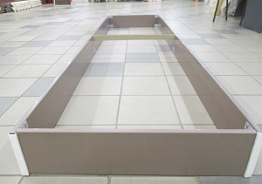 | Комплект «Базовая грядка» 3м х 0,75м х 0,18м (цвет: белый и коричневый) | 3м | 1 | 1,590 ₽ |  | 0 ₽
 | Комплект «Удлинитель грядки» (цвет: белый и коричневый) | 1,5м | 1 | 680 ₽ |  | 0 ₽
 |  | 1м | 1 | 485 ₽ |  | 0 ₽
 | Стяжка для грядки | 0,75м | 10 | 45 ₽ |  | 0 ₽
 |  | 1м | 10 | 65 ₽ |  | 0 ₽
 |  | 1,5м | 10 | 95 ₽ |  | 0 ₽
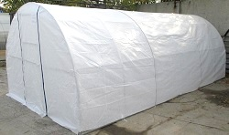 | Чехол на каракас теплицы: Высота - 2-2,1м, Ширина 3м, длина 4м, 6м, 8м. Укрывной материал Райфенхаузер SSS-80, с окнами | 4м | 10 | 2,050 ₽ |  | 0 ₽
 |  | 6м | 10 | 2,650 ₽ |  | 0 ₽
 |  | 8м | 10 | 3,250 ₽ |  | 0 ₽
 | Чехол на каракас теплицы: Высота - 2-2,1м, Ширина 3м, длина 4м, 6м, 8м. Укрывной материал Райфенхаузер SSS-100 Ламинированный, с окнами | 4м | 10 | 2,150 ₽ |  | 0 ₽
 |  | 6м | 10 | 2,850 ₽ |  | 0 ₽
 |  | 8м | 10 | 3,550 ₽ |  | 0 ₽
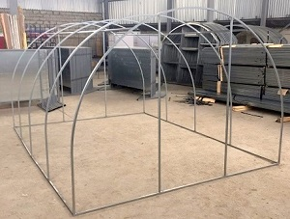 | Каркас теплицы "Белоснежка" Высота 2,1м, Ширина 3м, Длина 4,5м и 6м. Из оцинкованной трубы проф.труба 20*20*1,2мм | 4,5м | 1 | 5,850 ₽ |  | 0 ₽
 |  | 6м | 1 | 6,950 ₽ |  | 0 ₽
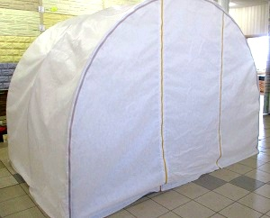 | Чехол на теплицу "Белоснежка" Высота 2-2,1м, Ширина 3м, длина 4,5м и 6м. Укрывной материал Райфенхаузер SSS-80, с окнами | 4,5м | 1 | 2,450 ₽ |  | 0 ₽
 |  | 6м | 1 | 2,850 ₽ |  | 0 ₽
 | Чехол на теплицу "Белоснежка"Ламинированный Высота 2-2,1м, Ширина 3м, длина 4,5м и 6м. Укрывной материал Райфенхаузер SSS-80, с окнами | 4,5м | 1 | 2,450 ₽ |  | 0 ₽
 |  | 6м | 1 | 2,850 ₽ |  | 0 ₽
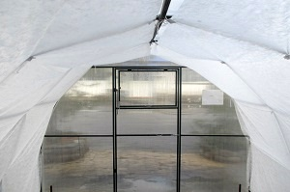 | Светорассеивающие тент для теплиц 2*4,2м От ожогов растений из укрывного материала Райфенхазер SSS-25 | 4,2м | 10 | 195 ₽ |  | 0 ₽
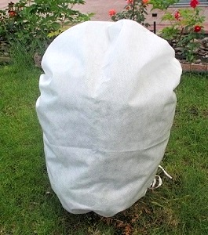 | Чехол для укрытия растений зимой 60 х 70 Из укрывного материала Райфенхаузер SSS-45 |  | 75 | 45 ₽ |  | 0 ₽
 | Чехол для укрытия растений зимой 70 х 100 Из укрывного материала Райфенхаузер SSS-45 |  | 45 | 60 ₽ |  | 0 ₽
 | Чехол для укрытия растений зимой 93 х 120 Из укрывного материала Райфенхаузер SSS-45 |  | 30 | 83 ₽ |  | 0 ₽
 | Чехол для укрытия растений зимой 110 х 140 Из укрывного материала Райфенхаузер SSS-45 |  | 20 | 109 ₽ |  | 0 ₽
 | Чехол для укрытия растений зимой 140 х 200 Из укрывного материала Райфенхаузер SSS-45 |  | 12 | 173 ₽ |  | 0 ₽
 | Укрывной материал Райфенхаузер SSS-25 (2УФ) гр.м2. 1,4*8м |  | 1 | 93 ₽ |  | 0 ₽
 | Укрывной материал Райфенхаузер SSS-25 (2УФ) гр.м2. 2,1*8м |  | 1 | 128 ₽ |  | 0 ₽
 | Укрывной материал Райфенхаузер SSS-25 (2УФ) гр.м2. 2,8*8м |  | 1 | 163 ₽ |  | 0 ₽
 | Укрывной материал Райфенхаузер SSS-25 (2УФ) гр.м2. 3,5*8м |  | 1 | 199 ₽ |  | 0 ₽
 | Укрывной материал Райфенхаузер SSS-25 (2УФ) гр.м2. 4,2*8м |  | 1 | 235 ₽ |  | 0 ₽
 | Укрывной материал Райфенхаузер SSS-45 (2УФ) гр.м2. 1,4*8м |  | 1 | 163 ₽ |  | 0 ₽
 | Укрывной материал Райфенхаузер SSS-45 (2УФ) гр.м2. 2,1*8м |  | 1 | 236 ₽ |  | 0 ₽
 | Укрывной материал Райфенхаузер SSS-45 (2УФ) гр.м2. 2,8*8м |  | 1 | 310 ₽ |  | 0 ₽
 | Укрывной материал Райфенхаузер SSS-45 (2УФ) гр.м2. 3,5*8м |  | 1 | 497 ₽ |  | 0 ₽
 | Укрывной материал Райфенхаузер SSS-45 (2УФ) гр.м2. 4,2*8м |  | 1 | 455 ₽ |  | 0 ₽
 | Укрывной материал Райфенхаузер SSS-60 (4УФ) гр.м2. 1,4*8м |  | 1 | 210 ₽ |  | 0 ₽
 | Укрывной материал Райфенхаузер SSS-60 (4УФ) гр.м2. 2,1*8м |  | 1 | 306 ₽ |  | 0 ₽
 | Укрывной материал Райфенхаузер SSS-60 (4УФ) гр.м2. 2,8*8м |  | 1 | 402 ₽ |  | 0 ₽
 | Укрывной материал Райфенхаузер SSS-60 (4УФ) гр.м2. 3,5*8м |  | 1 | 497 ₽ |  | 0 ₽
 | Укрывной материал Райфенхаузер SSS-60 (4УФ) гр.м2. 4,2*8м |  | 1 | 593 ₽ |  | 0 ₽
 | Укрывной материал Райфенхаузер SSS-80 (4УФ) гр.м2. 1,4*8м |  | 1 | 287 ₽ |  | 0 ₽
 | Укрывной материал Райфенхаузер SSS-80 (4УФ) гр.м2. 2,1*8м |  | 1 | 421 ₽ |  | 0 ₽
 | Укрывной материал Райфенхаузер SSS-80 (4УФ) гр.м2. 2,8*8м |  | 1 | 555 ₽ |  | 0 ₽
 | Укрывной материал Райфенхаузер SSS-80 (4УФ) гр.м2. 3,5*8м |  | 1 | 689 ₽ |  | 0 ₽
 | Укрывной материал Райфенхаузер SSS-80 (4УФ) гр.м2. 4,2*8м |  | 1 | 823 ₽ |  | 0 ₽
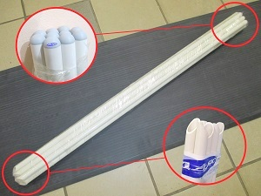 | Колышек для подвязки Из жесткой полипропиленовой трубы Диаметр 20мм, в упаковке 10шт | 0,7м | 10 | 170 ₽ |  | 0 ₽
 |  | 1,05м | 10 | 250 ₽ |  | 0 ₽
 |  | 1,4м | 10 | 330 ₽ |  | 0 ₽
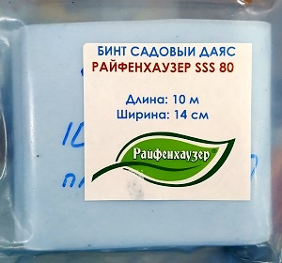 | БИНТ садовый Ширина - 14см. Райфенхаузер SSS-25, длина 8 пог.м. |  | 1 | 20 ₽ |  | 0 ₽
 | БИНТ садовый Ширина - 14см. Райфенхаузер SSS-80, длина 10 пог.м. |  | 1 | 60 ₽ |  | 0 ₽
 | ЛЕНТА садовая Ширина - 2,5см. Райфенхаузер SSS-25, длина 20 пог.м. |  | 1 | 15 ₽ |  | 0 ₽
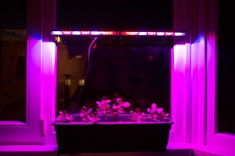 | Светодиодный фитосветильник для растений 10W Размеры: 560мм * 22мм * 34мм |  | 1 | 690 ₽ |  | 0 ₽
 | Светодиодный фитосветильник для растений 14W Размеры: 872мм * 22мм * 34мм |  | 1 | 920 ₽ |  | 0 ₽
 | Фитолампа светодиодная для растений 9W. E27 |  | 1 | 327 ₽ |  | 0 ₽
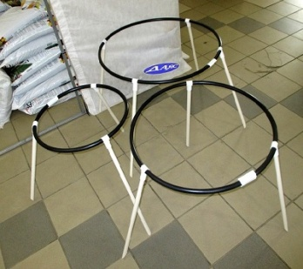 | Кустодержатель. Диаметр 500мм, высота 600мм |  | 1 | 136 ₽ |  | 0 ₽
 | Кустодержатель. Диаметр 650мм, высота 600мм |  | 1 | 149 ₽ |  | 0 ₽
 | Кустодержатель. Диаметр 800мм, высота 600мм |  | 1 | 179 ₽ |  | 0 ₽
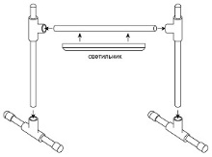 | Подставка универсильная для светодиодных фитосветильников Размеры: высота - 70см, ширина - 70см |  | 1 | 250 ₽ |  | 0 ₽
 | Удлинитель для подставки, длина 70см |  | 1 | 60 ₽ |  | 0 ₽
 |  |  |  | Итого |  | 0 ₽

